ANEXO 10 ALMACENAMIENTOS Y SOPO
UNIVERSIDAD TECNOLÓGICA DE PEREIRA
INVITACIÓN PÚBLICA BS 20 DE 2026
“COMPRA DE AMOBLAMIENTO PARA LAS DEPENDENCIAS DE LA UNIVERSIDAD ”
ANEXO 10 MODIFICADO- ESPECIFICACIONES TÉCNICAS Y PRESENTACIÓN DE OFERTA
ANEXO 10 MODIFICADO COMPRA DE ALMACENAMIENTOS Y SOPORTES PARA TECLADO

ÍTEM | NOMBREL DEL ELEMENTO | DESCRIPCIÓN ESPECIFICACIONES | MARCA | UNIDAD DE MEDIDA | CANTIDAD | DESCRIPCION MARCA/ REFERENCIA/ESPECIFICACIONES OFERTADAS | VALOR UNITARIO ANTES DE IVA | PORCENTAJE IVA ( % ) | VALOR IVA | VALOR UNITARIO IVA INCLUIDO | TOTAL IVA INCLUIDO | TIEMPO DE ENTREGA (Días Calendario) | TIEMPO DE GARANTIA | IMÁGENES DE REFERENCIA
1 | Soporte Para Teclado | Soporte metalico para teclado para superficie de 30mm. Fabricado en lamina Cr Cal 18 Acabado en pintura en polvo de epoxi poliester de aplicacion electrostatica. Medidas 0,60x0,25x0,03 |  | Unidad | 9 |  | $ - |  | $ - | $ - | $ -
2 | Almacenamiento | Almacenamiento 0,35 fondo x 0,70 anchox1,20 Alto Gabinete en cuerpo en lamina de acero Cold Rolled Cal 18.Niveles de entrepanos internos GRADUABLES. Puertas en formica con cerradura y manija de aluminio. Niveladores. |  | Unidad | 1 |  | $ - |  | $ - | $ - | $ - |  |  | 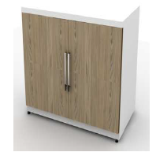
3 | Almacenamiento Y Punto De Impresion | Medidas: 0,60 x 0,49 x 0,73 Alto. Gabinete cuerpo en lamina de acero cold rolled calibre 18, de 2 niveles de entrepanos internos, puertas en formica. Incluye superficie con pasacable, medidas 0,60 x 0,60 x 0,03 en formica. |  | Unidad | 1 |  | $ - |  | $ - | $ - | $ - |  |  | 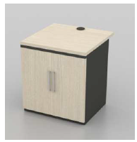
4 | Almacenamiento Alto | Almacenamiento alto 0,90 x 0,49 x 1,80 Alto Gabinete en cuerpo en lamina de acero Cold Rolled Cal 18.Niveles de entrepanos internos GRADUABLES. Puertas en formica con cerradura y manija de aluminio. Niveladores. |  | Unidad | 1 |  | $ - |  | $ - | $ - | $ - |  |  | 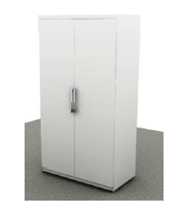
VALOR TOTAL OFERTA |  |  |  |  |  |  |  |  |  |  | $ -

Observaciones:

 | NOMBRE Y NIT EMPRESA:
 | NOMBRE Y FIRMA REPRESENTANTE LEGAL
 | CÉDULA REPRESENTANTE LEGAL
 | FECHA:

0%
5%
10%
19%

